Plan1
Cotação de Produtos

Link da página | Foto do produto | Produto | Qtd | Preço Unitário | Preço total
https://reibatuta.commercesuite.com.br/computador-completo-tob-intel-core-i5-com-ssd-240gb-memoria-8gb-windows-10-pro-trial-teclado-e-mouse-monitor-19-desktop-pc-cpu | 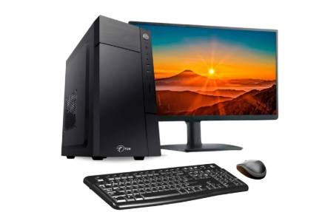 | computador | 31 | R$837.24 | R$25,954.53 | Total
Mesa Para Computador Escrivaninha Home Office Bancada De Pc | Frete grátis | 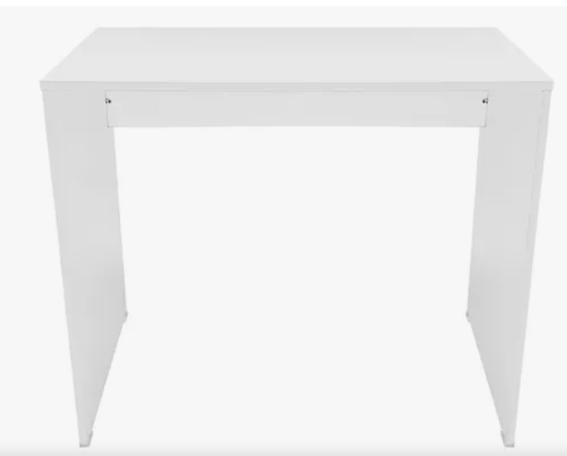 | mesa | 31 | R$181.97 | R$5,641.07 | R$49,566.51 | Saldo
Cadeira Ágata Secretária Pé Palito L Duplo Tecido Preto - Ideaflex - Cadeira Fixa / Interlocutor - Magazine Luiza | 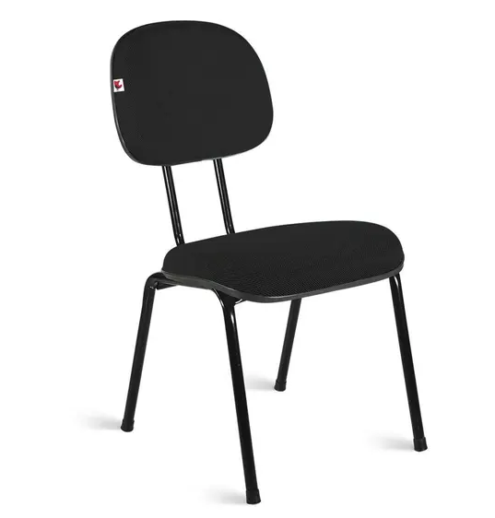 | cadeira | 35 | R$126.00 | R$4,410.00 |  | R$ 433.49
Cadeira Universitária com Prancheta Plástica cor Azul - MASTCMOL - Carteira Escolar - Magazine Luiza | 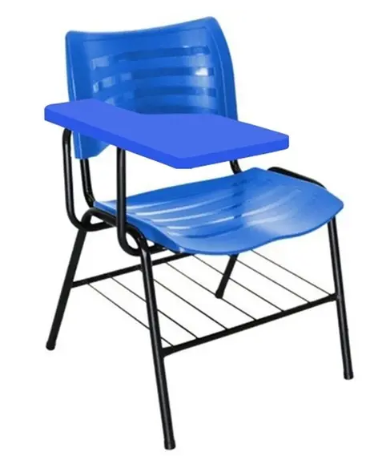 | cadeira universitária | 16 | R$218.90 | R$3,502.40 | Orçamento Total
Gaveteiro para Escritório 4 Gavetas Com Rodizios E Chave Gavea Office | MadeiraMadeira | 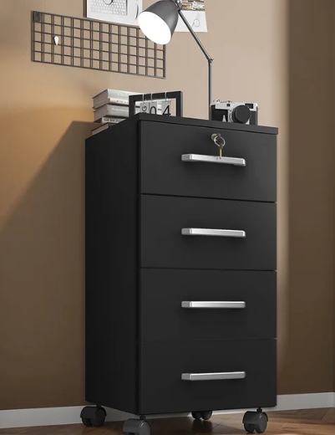 | gaveteiro de chão | 3 | R$149.98 | R$449.94 | R$50,000.00
Switch Cisco SR224T de 24 portas 10/100 - SISTEMAS CISCO - Switch - Magazine Luiza |  | swit | 7 | R$249.90 | R$1,749.30
Lousa Verde 90x120cm Junges Verde : Amazon.com.br: Papelaria e Escritório |  | quadro negro | 3 | R$93.45 | R$280.35
Smart TV Samsung UN32T4300A 32" HD LED | Parcelamento sem juros | 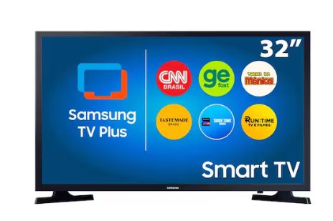 | TV 32 | 3 | R$1,045.00 | R$3,135.00
Projetor Epson Flex CO-W01 1280X800 WXGA - 3000 Lúmens USB HDMI - Projetor - Magazine Luiza | 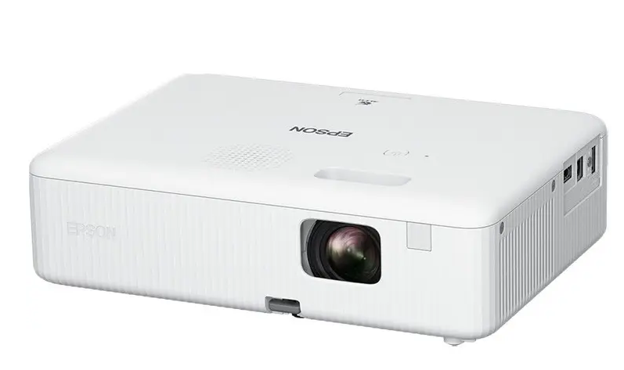 | Projetor | 1 | R$2,699.10 | R$2,699.10
Ventilador Ventisol Monta Fácil 50cm 6 Pás 3 Velocidades 135W 1142 | 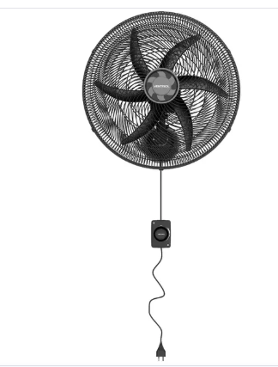 | ventilador | 6 | R$159.00 | R$954.00
Armário De Escritório Michele 2 Pts 3 Prateleiras 1,10m - Tonielque Móveis | 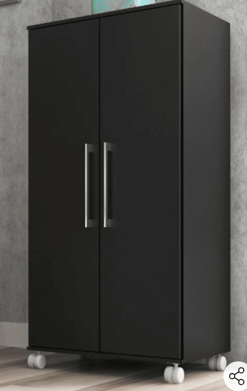 | Armário grande para pastas | 1 | R$189.00 | R$189.00
Balcão para Escritório 60cm com 1 Prateleira 2 Portas e Chave ME4149 | MadeiraMadeira | 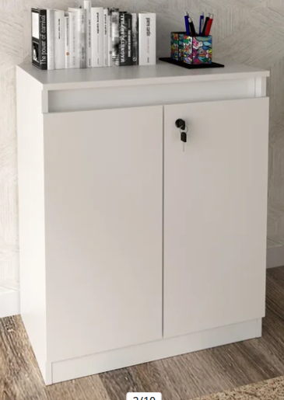 | Armário pequeno com 02 portas | 1 | R$199.98 | R$199.98
Mesa para Escritório Cubic 1360 Chumbo – Caemmun | 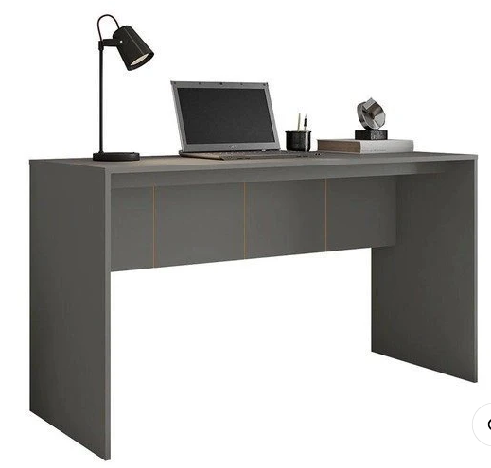 | mesa pequena | 4 | R$100.46 | R$401.84
 |  | Serviço de internet de 500 megas |  |  | R$-
 |  | 50 filtro de tomada |  |  | R$-
 |  | 200 metro de cabo de rede |  |  | R$-
 |  | 1 servidor |  |  | R$-

